Activité
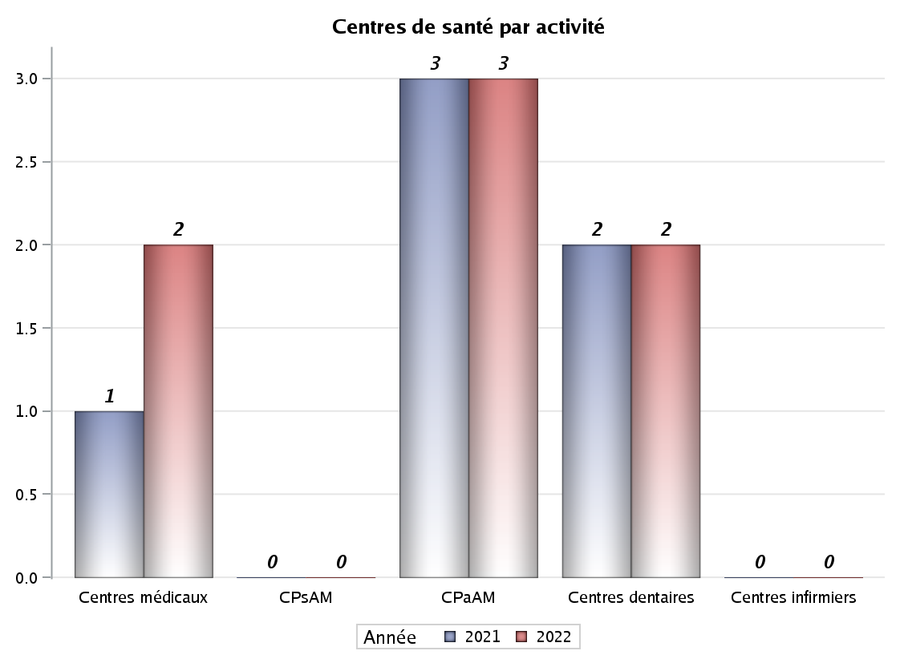

Implantation
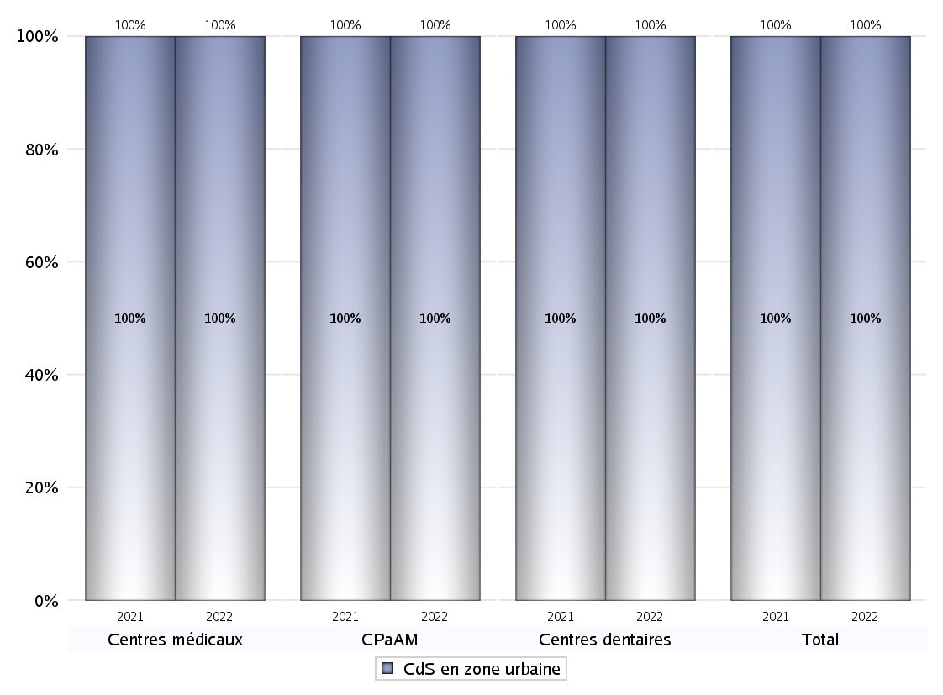
ZONE D'IMPLANTATION DES CENTRES
 | centres médicaux |  |  | Centres de santé polyvalents sans auxiliaires médicaux CPsAM |  | Centres de santé polyvalents avec auxiliaires médicaux CPaAM |  | Total centres à activité médicale | Centres de santé dentaires |  |  | Centres de santé infirmiers |  | Grand Total | Dont centres de santé pluri professionnels
 | avec MG et avec auxiliaires médicaux | avec MG et sans auxiliaires médicaux | sans MG | avec MG | sans MG | avec MG | sans MG |  | avec MG et avec auxiliaires médicaux | avec MG et sans auxiliaires médicaux | sans MG | avec MG | sans MG
CdS en zone urbaine | 0 | 0 | 2 | 0 | 0 | 2 | 1 | 5 | 0 | 0 | 2 | 0 | 0 | 7 | 2
Sous total zone urbaine | 2 |  |  | 0 |  | 3 |  |  | 2 |  |  | 0
Dont QPV | 0 | 0 | 0 | 0 | 0 | 0 | 1 | 1 | 0 | 0 | 0 | 0 | 0 | 1 | 0
Dont quartier vécu | 0 | 0 | 0 | 0 | 0 | 0 | 0 | 0 | 0 | 0 | 0 | 0 | 0 | 0 | 0
Dont zone prioritaire du SROS | 0 | 0 | 0 | 0 | 0 | 0 | 0 | 0 | 0 | 0 | 1 | 0 | 0 | 1 | 0
CdS en zone rurale | 0 | 0 | 0 | 0 | 0 | 0 | 0 | 0 | 0 | 0 | 0 | 0 | 0 | 0 | 0
Sous total zone rurale | 0 |  |  | 0 |  | 0 |  |  | 0 |  |  | 0
Dont zone prioritaire du SROS | 0 | 0 | 0 | 0 | 0 | 0 | 0 | 0 | 0 | 0 | 0 | 0 | 0 | 0 | 0
Total(sous total zone urbaine + sous total zone rurale) | 2 |  |  | 0 |  | 3 |  | 5 | 2 |  |  | 0 |  | 7 | 2

Gestionnaires
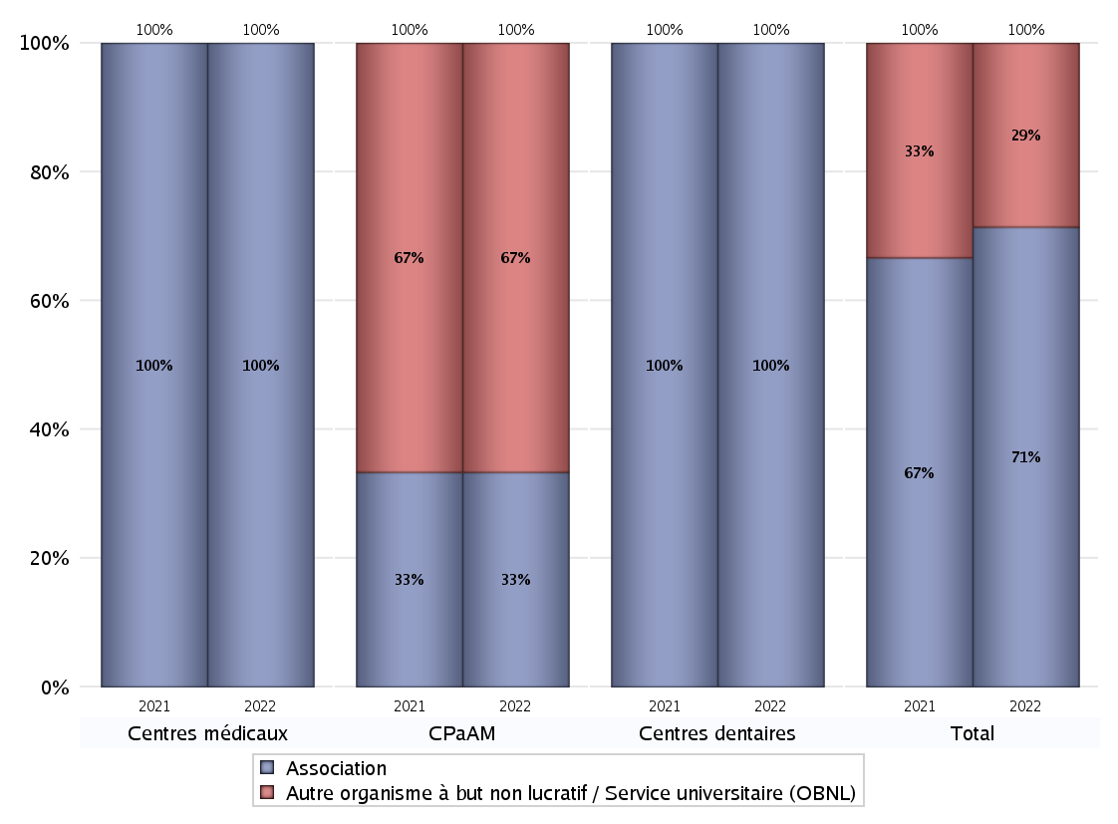
NOMBRE DE CENTRES DE SANTE PAR GESTIONNAIRE
 | centres médicaux |  |  | Centres de santé polyvalents sans auxiliaires médicaux CPsAM |  | Centres de santé polyvalents avec auxiliaires médicaux CPaAM |  | Total centres à activité médicale | Centres de santé dentaires |  |  | Centres de santé infirmiers |  | Grand Total | Dont centres de santé pluri professionnels
 | avec MG et avec auxiliaires médicaux | avec MG et sans auxiliaires médicaux | sans MG | avec MG | sans MG | avec MG | sans MG |  | avec MG et avec auxiliaires médicaux | avec MG et sans auxiliaires médicaux | sans MG | avec MG | sans MG
Collectivité territoriale | 0 | 0 | 0 | 0 | 0 | 0 | 0 | 0 | 0 | 0 | 0 | 0 | 0 | 0 | 0
Sous total Collectivité territoriale | 0 |  |  | 0 |  | 0 |  |  | 0 |  |  | 0
Association | 0 | 0 | 2 | 0 | 0 | 0 | 1 | 3 | 0 | 0 | 2 | 0 | 0 | 5 | 0
Sous total Association | 2 |  |  | 0 |  | 1 |  |  | 2 |  |  | 0
Mutuelle / institution de prévoyance (IdP) | 0 | 0 | 0 | 0 | 0 | 0 | 0 | 0 | 0 | 0 | 0 | 0 | 0 | 0 | 0
Sous total IdP | 0 |  |  | 0 |  | 0 |  |  | 0 |  |  | 0
Organisme de sécurité sociale (OSS) | 0 | 0 | 0 | 0 | 0 | 0 | 0 | 0 | 0 | 0 | 0 | 0 | 0 | 0 | 0
Sous total OSS | 0 |  |  | 0 |  | 0 |  |  | 0 |  |  | 0
Autre organisme à but non lucratif / Service universitaire (OBNL) | 0 | 0 | 0 | 0 | 0 | 2 | 0 | 2 | 0 | 0 | 0 | 0 | 0 | 2 | 2
Sous total OBNL | 0 |  |  | 0 |  | 2 |  |  | 0 |  |  | 0
Organisme à but lucratif (OBL) | 0 | 0 | 0 | 0 | 0 | 0 | 0 | 0 | 0 | 0 | 0 | 0 | 0 | 0 | 0
Sous total OBL | 0 |  |  | 0 |  | 0 |  |  | 0 |  |  | 0
Autre organisme à but lucratif | 0 | 0 | 0 | 0 | 0 | 0 | 0 | 0 | 0 | 0 | 0 | 0 | 0 | 0 | 0
Sous total Autre OBL | 0 |  |  | 0 |  | 0 |  |  | 0 |  |  | 0
Etablissement de santé (ES) | 0 | 0 | 0 | 0 | 0 | 0 | 0 | 0 | 0 | 0 | 0 | 0 | 0 | 0 | 0
Sous total ES | 0 |  |  | 0 |  | 0 |  |  | 0 |  |  | 0
Etat | 0 | 0 | 0 | 0 | 0 | 0 | 0 | 0 | 0 | 0 | 0 | 0 | 0 | 0 | 0
Sous total SU | 0 |  |  | 0 |  | 0 |  |  | 0 |  |  | 0
Total | 2 |  |  | 0 |  | 3 |  | 5 | 2 |  |  | 0 |  | 7 | 2

Effectifs
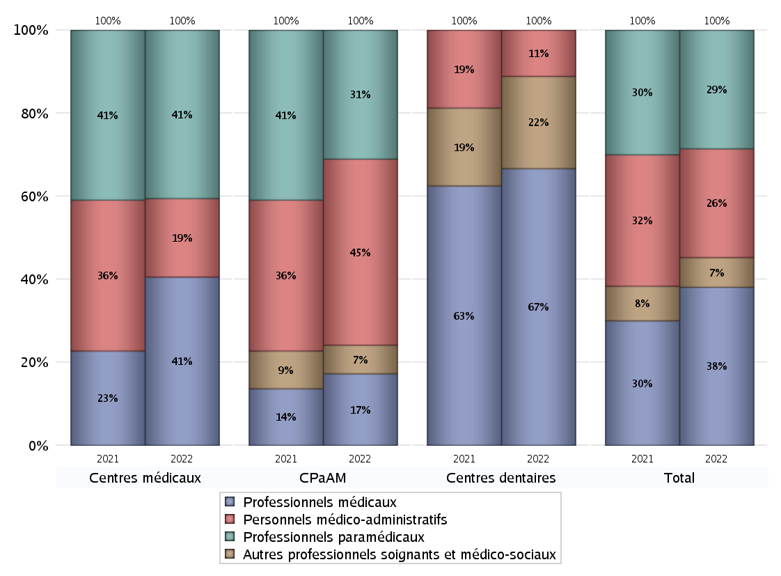
EFFECTIFS DES CENTRES
 | centres médicaux | Centres de santé polyvalents sans auxiliaires médicaux CPsAM | Centres de santé polyvalents avec auxiliaires médicaux CPaAM | Total centres à activité médicale | Centres de santé dentaires | Centres de santé infirmiers | Grand Total
Professionnels médicaux (1) | 15 | 0 | 5 | 20 | 12 | 0 | 32
Dont Médecins généralistes | 0 | 0 | 5 | 5 | 0 | 0 | 5
Dont Autres médecins spécialistes | 15 | 0 | 0 | 15 | 0 | 0 | 15
Dont Sages-Femmes | 0 | 0 | 0 | 0 | 0 | 0 | 0
Dont Chrirurgiens dentistes | 0 | 0 | 0 | 0 | 12 | 0 | 12
Dont Autres professionnels médicaux | 0 | 0 | 0 | 0 | 0 | 0 | 0
Professionnels paramédicaux (2) | 15 | 0 | 9 | 24 | 0 | 0 | 24
Dont Infirmiers | 0 | 0 | 5 | 5 | 0 | 0 | 5
Dont Assistants dentaires | 0 | 0 | 0 | 0 | 0 | 0 | 0
Dont Autres | 15 | 0 | 4 | 19 | 0 | 0 | 19
Pharmaciens (3) | 0 | 0 | 0 | 0 | 0 | 0 | 0
Total Professionnels de santé (1)+(2)(+3) | 30 | 0 | 14 | 44 | 12 | 0 | 56
Autres professionnels soignants et médico-sociaux (4) | 0 | 0 | 2 | 2 | 4 | 0 | 6
Personnels médico-administratifs (5) | 7 | 0 | 13 | 20 | 2 | 0 | 22
Total (1)+(2)+(3)+(4)+(5) | 37 | 0 | 29 | 66 | 18 | 0 | 84

Fonctionnement
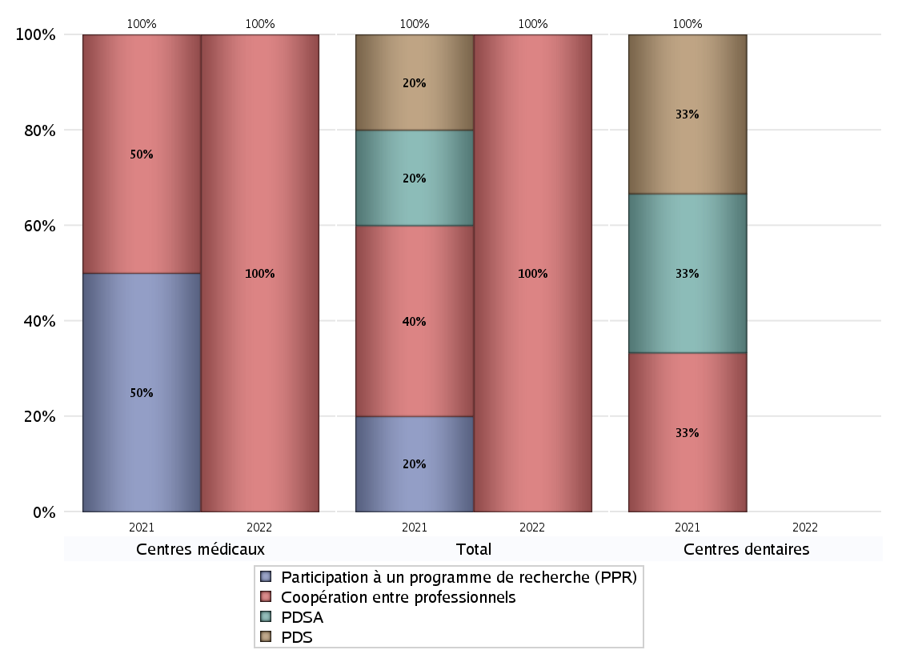
FONCTIONNEMENT(PDSA/MMG/IVG/TLM/PPR/COOP)
 | centres médicaux |  |  | Centres de santé polyvalents sans auxiliaires médicaux CPsAM |  | Centres de santé polyvalents avec auxiliaires médicaux CPaAM |  | Total centres à activité médicale | Centres de santé dentaires |  |  | Centres de santé infirmiers |  | Grand Total | Dont centres de santé pluri professionnels
 | avec MG et avec auxiliaires médicaux | avec MG et sans auxiliaires médicaux | sans MG | avec MG | sans MG | avec MG | sans MG |  | avec MG et avec auxiliaires médicaux | avec MG et sans auxiliaires médicaux | sans MG | avec MG | sans MG
PDSA au sein du centre | 0 | 0 | 0 | 0 | 0 | 0 | 0 | 0 | 0 | 0 | 0 | 0 | 0 | 0 | 0
PDSA en dehors du centre | 0 | 0 | 0 | 0 | 0 | 0 | 0 | 0 | 0 | 0 | 0 | 0 | 0 | 0 | 0
Sous total 1 PDSA | 0 | 0 | 0 | 0 | 0 | 0 | 0 | 0 | 0 | 0 | 0 | 0 | 0 | 0 | 0
Sous total PDSA | 0 |  |  | 0 |  | 0 |  |  | 0 |  |  | 0
PDS au sein du centre | 0 | 0 | 0 | 0 | 0 | 0 | 0 | 0 | 0 | 0 | 0 | 0 | 0 | 0 | 0
PDS en dehors du centre | 0 | 0 | 0 | 0 | 0 | 0 | 0 | 0 | 0 | 0 | 0 | 0 | 0 | 0 | 0
Sous Total 1 PDS | 0 | 0 | 0 | 0 | 0 | 0 | 0 | 0 | 0 | 0 | 0 | 0 | 0 | 0 | 0
Sous total PDS | 0 |  |  | 0 |  | 0 |  |  | 0 |  |  | 0
Maison médicale de garde (MMG) | 0 | 0 | 0 | 0 | 0 | 0 | 0 | 0 | 0 | 0 | 0 | 0 | 0 | 0 | 0
Sous total MMG | 0 |  |  | 0 |  | 0 |  |  | 0 |  |  | 0
IVG instrumentale | 0 | 0 | 0 | 0 | 0 | 0 | 0 | 0 | 0 | 0 | 0 | 0 | 0 | 0 | 0
Sous total IVGI | 0 |  |  | 0 |  | 0 |  |  | 0 |  |  | 0
IVG médicamenteuse | 0 | 0 | 0 | 0 | 0 | 0 | 0 | 0 | 0 | 0 | 0 | 0 | 0 | 0 | 0
Sous total IVGM | 0 |  |  | 0 |  | 0 |  |  | 0 |  |  | 0
Télémédecine (TLM) | 0 | 0 | 0 | 0 | 0 | 0 | 0 | 0 | 0 | 0 | 0 | 0 | 0 | 0 | 0
Sous total TLM | 0 |  |  | 0 |  | 0 |  |  | 0 |  |  | 0
Participation à un programme de recherche (PPR) | 0 | 0 | 0 | 0 | 0 | 0 | 0 | 0 | 0 | 0 | 0 | 0 | 0 | 0 | 0
Sous total PPR | 0 |  |  | 0 |  | 0 |  |  | 0 |  |  | 0
Coopération entre professionnels | 0 | 0 | 1 | 0 | 0 | 0 | 0 | 1 | 0 | 0 | 0 | 0 | 0 | 1 | 0
Sous total Coop | 1 |  |  | 0 |  | 0 |  |  | 0 |  |  | 0
Total | 1 |  |  | 0 |  | 0 |  | 1 | 0 |  |  | 0 |  | 1 | 0

Prévention
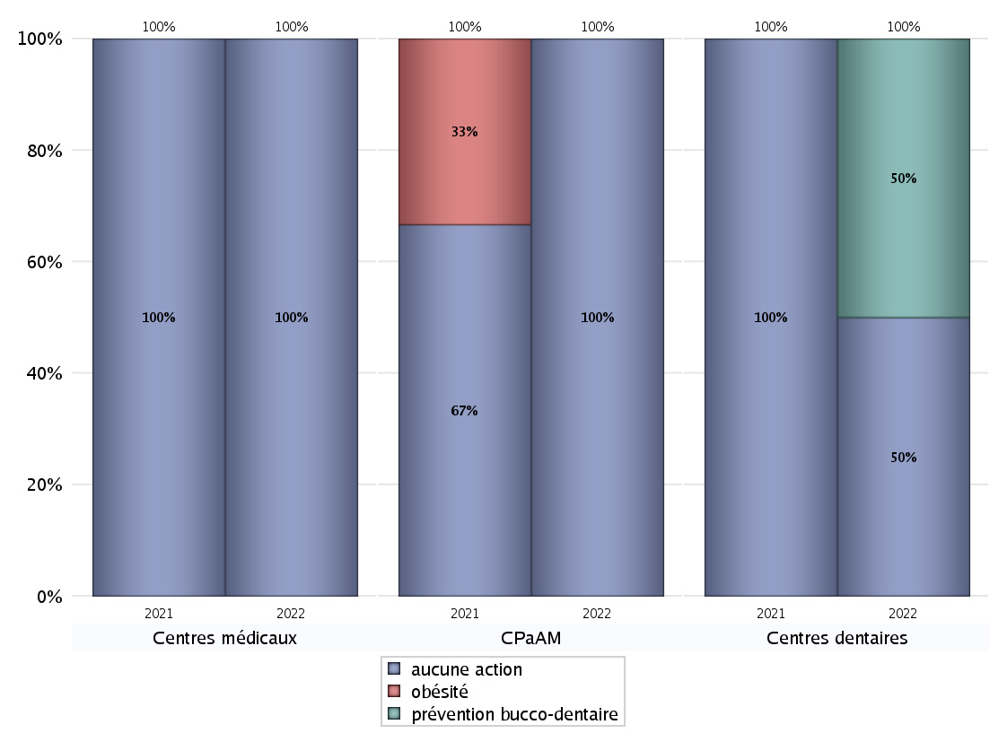
ACTIONS DE PREVENTION
 | centres médicaux |  |  | Centres de santé polyvalents sans auxiliaires médicaux CPsAM |  | Centres de santé polyvalents avec auxiliaires médicaux CPaAM |  | Total centres à activité médicale | Centres de santé dentaires |  |  | Centres de santé infirmiers |  | Grand Total | Dont centres de santé pluri professionnels
 | avec MG et avec auxiliaires médicaux | avec MG et sans auxiliaires médicaux | sans MG | avec MG | sans MG | avec MG | sans MG |  | avec MG et avec auxiliaires médicaux | avec MG et sans auxiliaires médicaux | sans MG | avec MG | sans MG
Aucune action | 0 | 0 | 2 | 0 | 0 | 2 | 1 | 5 | 0 | 0 | 1 | 0 | 0 | 6 | 2
Sous total aucune action | 2 |  |  | 0 |  | 3 |  |  | 1 |  |  | 0
Amélioration de la couverture vaccinale CV) | 0 | 0 | 0 | 0 | 0 | 0 | 0 | 0 | 0 | 0 | 0 | 0 | 0 | 0 | 0
Sous total CV | 0 |  |  | 0 |  | 0 |  |  | 0 |  |  | 0
Lutte contre la tuberculose (LCLT) | 0 | 0 | 0 | 0 | 0 | 0 | 0 | 0 | 0 | 0 | 0 | 0 | 0 | 0 | 0
Sous total LCLT | 0 |  |  | 0 |  | 0 |  |  | 0 |  |  | 0
Surpoids et obésité chez l'enfant | 0 | 0 | 0 | 0 | 0 | 0 | 0 | 0 | 0 | 0 | 0 | 0 | 0 | 0 | 0
Sous total obésité | 0 |  |  | 0 |  | 0 |  |  | 0 |  |  | 0
Souffrance psychique et conduites addictives chez l'adolescent de 12 à 25 ans | 0 | 0 | 0 | 0 | 0 | 0 | 0 | 0 | 0 | 0 | 0 | 0 | 0 | 0 | 0
Sous total souffrance psy ado | 0 |  |  | 0 |  | 0 |  |  | 0 |  |  | 0
Prévention du suicide | 0 | 0 | 0 | 0 | 0 | 0 | 0 | 0 | 0 | 0 | 0 | 0 | 0 | 0 | 0
Sous total prévention suicide | 0 |  |  | 0 |  | 0 |  |  | 0 |  |  | 0
Prévention spécifique en direction des personnes âgées pour les régions non incluses dans les expérimentations PAERPA | 0 | 0 | 0 | 0 | 0 | 0 | 0 | 0 | 0 | 0 | 0 | 0 | 0 | 0 | 0
Sous total prévention PA | 0 |  |  | 0 |  | 0 |  |  | 0 |  |  | 0
Prévention périnatale | 0 | 0 | 0 | 0 | 0 | 0 | 0 | 0 | 0 | 0 | 0 | 0 | 0 | 0 | 0
Sous total prévention périnat | 0 |  |  | 0 |  | 0 |  |  | 0 |  |  | 0
Mission de relais d'information ou d'action de santé publique dans les thèmes visés par l'accord national | 0 | 0 | 0 | 0 | 0 | 0 | 0 | 0 | 0 | 0 | 0 | 0 | 0 | 0 | 0
Sous total info santé pb | 0 |  |  | 0 |  | 0 |  |  | 0 |  |  | 0
Prévention bucco-dentaire (mission de santé publique dentaire ou bilan bucco dentaire) | 0 | 0 | 0 | 0 | 0 | 0 | 0 | 0 | 0 | 0 | 1 | 0 | 0 | 1 | 0
Sous total prévention bucco-dentaire | 0 |  |  | 0 |  | 0 |  |  | 1 |  |  | 0
Autre action non visée dans l'accord national | 0 | 0 | 0 | 0 | 0 | 0 | 0 | 0 | 0 | 0 | 0 | 0 | 0 | 0 | 0
Sous total autre action hors accord nat | 0 |  |  | 0 |  | 0 |  |  | 0 |  |  | 0

Total1 des Centres de santé avec au moins une action | 0 | 0 | 0 | 0 | 0 | 0 | 0 | 0 | 0 | 0 | 1 | 0 | 0 | 1 | 0
Total2 des Centres de santé avec au moins une action | 0 |  |  | 0 |  | 0 |  |  | 1 |  |  | 0

ETP
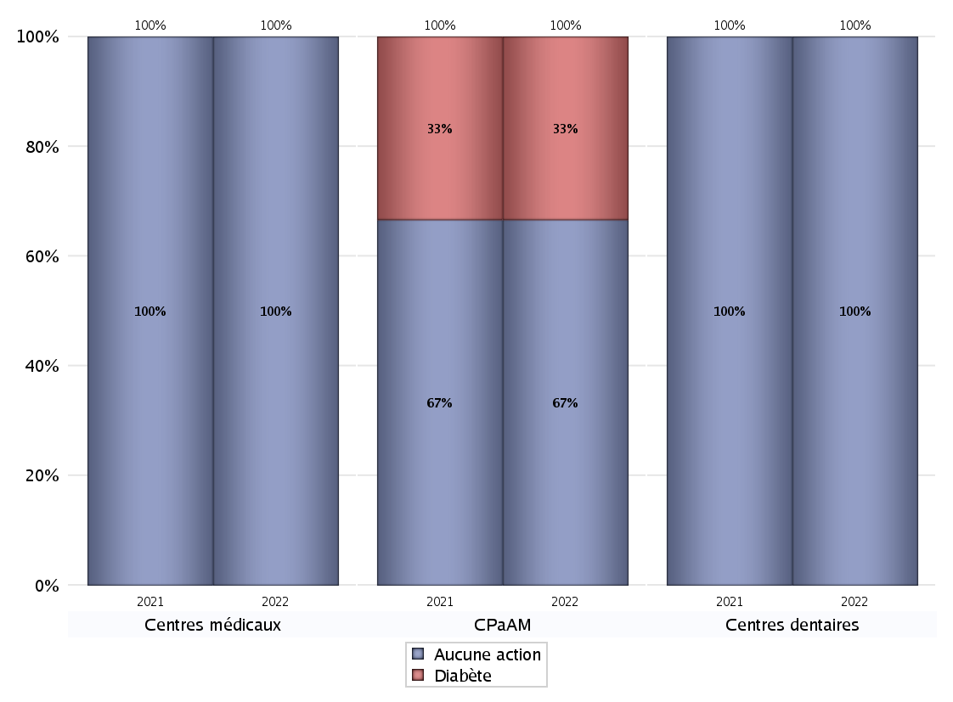
EDUCATION THERAPEUTIQUE DU PATIENT
 | centres médicaux |  |  | Centres de santé polyvalents sans auxiliaires médicaux CPsAM |  | Centres de santé polyvalents avec auxiliaires médicaux CPaAM |  | Total centres à activité médicale | Centres de santé dentaires |  |  | Centres de santé infirmiers |  | Grand Total | Dont centres de santé pluri professionnels
 | avec MG et avec auxiliaires médicaux | avec MG et sans auxiliaires médicaux | sans MG | avec MG | sans MG | avec MG | sans MG |  | avec MG et avec auxiliaires médicaux | avec MG et sans auxiliaires médicaux | sans MG | avec MG | sans MG
Aucune action | 0 | 0 | 2 | 0 | 0 | 2 | 0 | 4 | 0 | 0 | 2 | 0 | 0 | 6 | 2
Sous total aucune action | 2 |  |  | 0 |  | 2 |  |  | 2 |  |  | 0
Diabète | 0 | 0 | 0 | 0 | 0 | 0 | 1 | 1 | 0 | 0 | 0 | 0 | 0 | 1 | 0
Sous total diabète | 0 |  |  | 0 |  | 1 |  |  | 0 |  |  | 0
Asthme | 0 | 0 | 0 | 0 | 0 | 0 | 0 | 0 | 0 | 0 | 0 | 0 | 0 | 0 | 0
Sous total asthme | 0 |  |  | 0 |  | 0 |  |  | 0 |  |  | 0
BPCO | 0 | 0 | 0 | 0 | 0 | 0 | 0 | 0 | 0 | 0 | 0 | 0 | 0 | 0 | 0
Sous total BPCO | 0 |  |  | 0 |  | 0 |  |  | 0 |  |  | 0
Insuffisance cardiaque (IC) | 0 | 0 | 0 | 0 | 0 | 0 | 0 | 0 | 0 | 0 | 0 | 0 | 0 | 0 | 0
Sous total IC | 0 |  |  | 0 |  | 0 |  |  | 0 |  |  | 0
HTA | 0 | 0 | 0 | 0 | 0 | 0 | 0 | 0 | 0 | 0 | 0 | 0 | 0 | 0 | 0
Sous total HTA | 0 |  |  | 0 |  | 0 |  |  | 0 |  |  | 0
Lombalgie chronique (LC) | 0 | 0 | 0 | 0 | 0 | 0 | 0 | 0 | 0 | 0 | 0 | 0 | 0 | 0 | 0
Sous total LC | 0 |  |  | 0 |  | 0 |  |  | 0 |  |  | 0
Obésité | 0 | 0 | 0 | 0 | 0 | 0 | 0 | 0 | 0 | 0 | 0 | 0 | 0 | 0 | 0
Sous total obésité | 0 |  |  | 0 |  | 0 |  |  | 0 |  |  | 0
VIH | 0 | 0 | 0 | 0 | 0 | 0 | 0 | 0 | 0 | 0 | 0 | 0 | 0 | 0 | 0
Sous total VIH | 0 |  |  | 0 |  | 0 |  |  | 0 |  |  | 0
Douleur | 0 | 0 | 0 | 0 | 0 | 0 | 0 | 0 | 0 | 0 | 0 | 0 | 0 | 0 | 0
Sous total douleur | 0 |  |  | 0 |  | 0 |  |  | 0 |  |  | 0
Action de dépistage | 0 | 0 | 0 | 0 | 0 | 0 | 0 | 0 | 0 | 0 | 0 | 0 | 0 | 0 | 0
Sous total dépistage | 0 |  |  | 0 |  | 0 |  |  | 0 |  |  | 0
Autre | 0 | 0 | 0 | 0 | 0 | 0 | 0 | 0 | 0 | 0 | 0 | 0 | 0 | 0 | 0
Sous total autre | 0 |  |  | 0 |  | 0 |  |  | 0 |  |  | 0

Total1 des Centres de santé avec au moins une action | 0 | 0 | 0 | 0 | 0 | 0 | 1 | 1 | 0 | 0 | 0 | 0 | 0 | 1 | 0
Total2 des Centres de santé avec au moins une action | 0 |  |  | 0 |  | 1 |  |  | 0 |  |  | 0

promo santé
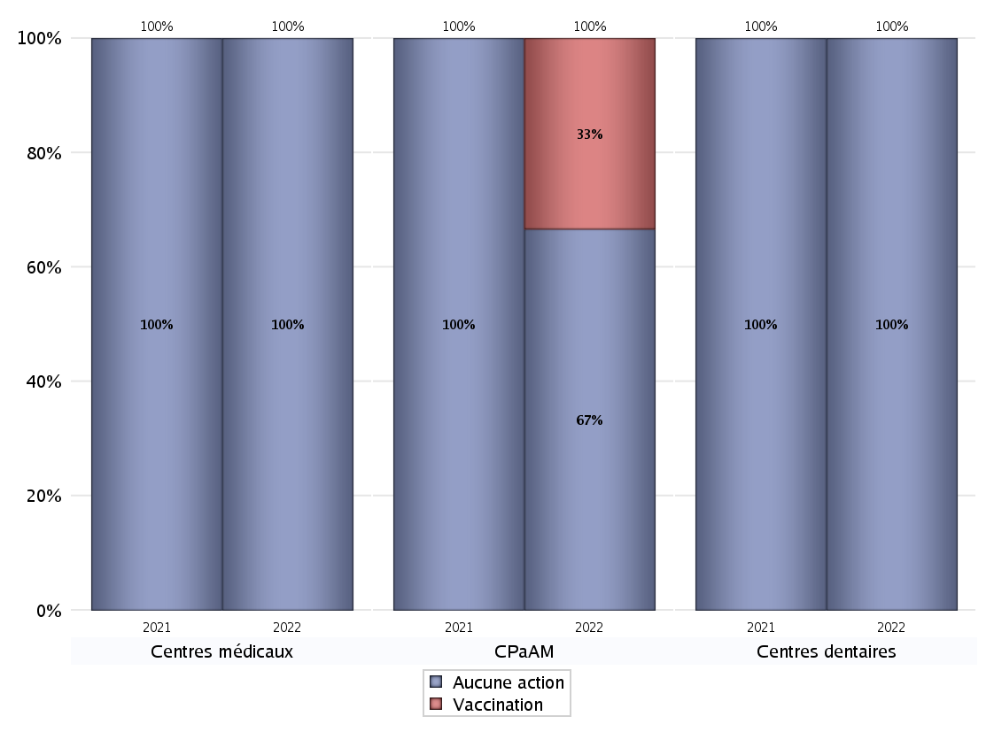
PROMOTION ET EDUCATION POUR LA SANTE
 | centres médicaux |  |  | Centres de santé polyvalents sans auxiliaires médicaux CPsAM |  | Centres de santé polyvalents avec auxiliaires médicaux CPaAM |  | Total centres à activité médicale | Centres de santé dentaires |  |  | Centres de santé infirmiers |  | Grand Total | Dont centres de santé pluri professionnels
 | avec MG et avec auxiliaires médicaux | avec MG et sans auxiliaires médicaux | sans MG | avec MG | sans MG | avec MG | sans MG |  | avec MG et avec auxiliaires médicaux | avec MG et sans auxiliaires médicaux | sans MG | avec MG | sans MG
Aucune action | 0 | 0 | 2 | 0 | 0 | 2 | 0 | 4 | 0 | 0 | 2 | 0 | 0 | 6 | 2
Sous total aucune action | 2 |  |  | 0 |  | 2 |  |  | 2 |  |  | 0
diabète | 0 | 0 | 0 | 0 | 0 | 0 | 0 | 0 | 0 | 0 | 0 | 0 | 0 | 0 | 0
Sous total diabète | 0 |  |  | 0 |  | 0 |  |  | 0 |  |  | 0
asthme | 0 | 0 | 0 | 0 | 0 | 0 | 0 | 0 | 0 | 0 | 0 | 0 | 0 | 0 | 0
Sous total asthme | 0 |  |  | 0 |  | 0 |  |  | 0 |  |  | 0
BPCO | 0 | 0 | 0 | 0 | 0 | 0 | 0 | 0 | 0 | 0 | 0 | 0 | 0 | 0 | 0
Sous total BPCO | 0 |  |  | 0 |  | 0 |  |  | 0 |  |  | 0
Insuffisance cardiaque (IC) | 0 | 0 | 0 | 0 | 0 | 0 | 0 | 0 | 0 | 0 | 0 | 0 | 0 | 0 | 0
Sous total IC | 0 |  |  | 0 |  | 0 |  |  | 0 |  |  | 0
HTA | 0 | 0 | 0 | 0 | 0 | 0 | 0 | 0 | 0 | 0 | 0 | 0 | 0 | 0 | 0
Sous total HTA | 0 |  |  | 0 |  | 0 |  |  | 0 |  |  | 0
Accident de la vie courante | 0 | 0 | 0 | 0 | 0 | 0 | 0 | 0 | 0 | 0 | 0 | 0 | 0 | 0 | 0
Sous total accident | 0 |  |  | 0 |  | 0 |  |  | 0 |  |  | 0
Alcool | 0 | 0 | 0 | 0 | 0 | 0 | 0 | 0 | 0 | 0 | 0 | 0 | 0 | 0 | 0
Sous total alcool | 0 |  |  | 0 |  | 0 |  |  | 0 |  |  | 0
cancer | 0 | 0 | 0 | 0 | 0 | 0 | 0 | 0 | 0 | 0 | 0 | 0 | 0 | 0 | 0
Sous total cancer | 0 |  |  | 0 |  | 0 |  |  | 0 |  |  | 0
Hépatite | 0 | 0 | 0 | 0 | 0 | 0 | 0 | 0 | 0 | 0 | 0 | 0 | 0 | 0 | 0
Sous total hépatite | 0 |  |  | 0 |  | 0 |  |  | 0 |  |  | 0
Hygiène bucco-dentaire | 0 | 0 | 0 | 0 | 0 | 0 | 0 | 0 | 0 | 0 | 0 | 0 | 0 | 0 | 0
Sous total hygiène bucco-dentaire | 0 |  |  | 0 |  | 0 |  |  | 0 |  |  | 0
Hygiène de vie | 0 | 0 | 0 | 0 | 0 | 0 | 0 | 0 | 0 | 0 | 0 | 0 | 0 | 0 | 0
Sous total hygiène de vie | 0 |  |  | 0 |  | 0 |  |  | 0 |  |  | 0
Infection respiratoire | 0 | 0 | 0 | 0 | 0 | 0 | 0 | 0 | 0 | 0 | 0 | 0 | 0 | 0 | 0
Sous total infection respîratoire | 0 |  |  | 0 |  | 0 |  |  | 0 |  |  | 0
Information sexuelle | 0 | 0 | 0 | 0 | 0 | 0 | 0 | 0 | 0 | 0 | 0 | 0 | 0 | 0 | 0
Sous total information sexuelle | 0 |  |  | 0 |  | 0 |  |  | 0 |  |  | 0
Nutrition | 0 | 0 | 0 | 0 | 0 | 0 | 0 | 0 | 0 | 0 | 0 | 0 | 0 | 0 | 0
Sous total nutrition | 0 |  |  | 0 |  | 0 |  |  | 0 |  |  | 0
santé mentale | 0 | 0 | 0 | 0 | 0 | 0 | 0 | 0 | 0 | 0 | 0 | 0 | 0 | 0 | 0
Sous total santé mentale | 0 |  |  | 0 |  | 0 |  |  | 0 |  |  | 0
Sida | 0 | 0 | 0 | 0 | 0 | 0 | 0 | 0 | 0 | 0 | 0 | 0 | 0 | 0 | 0
Sous total sida | 0 |  |  | 0 |  | 0 |  |  | 0 |  |  | 0
Tabac | 0 | 0 | 0 | 0 | 0 | 0 | 0 | 0 | 0 | 0 | 0 | 0 | 0 | 0 | 0
Sous total tabac | 0 |  |  | 0 |  | 0 |  |  | 0 |  |  | 0
Usage de la drogue | 0 | 0 | 0 | 0 | 0 | 0 | 0 | 0 | 0 | 0 | 0 | 0 | 0 | 0 | 0
Sous total drogue | 0 |  |  | 0 |  | 0 |  |  | 0 |  |  | 0
Vaccination | 0 | 0 | 0 | 0 | 0 | 0 | 1 | 1 | 0 | 0 | 0 | 0 | 0 | 1 | 0
Sous total vaccination | 0 |  |  | 0 |  | 1 |  |  | 0 |  |  | 0
Autres actions | 0 | 0 | 0 | 0 | 0 | 0 | 0 | 0 | 0 | 0 | 0 | 0 | 0 | 0 | 0
Sous total autres actions | 0 |  |  | 0 |  | 0 |  |  | 0 |  |  | 0

Total1 des Centres de santé avec au moins une action | 0 | 0 | 0 | 0 | 0 | 0 | 1 | 1 | 0 | 0 | 0 | 0 | 0 | 1 | 0
Total2 des Centres de santé avec au moins une action | 0 |  |  | 0 |  | 1 |  |  | 0 |  |  | 0

activités spécifiques
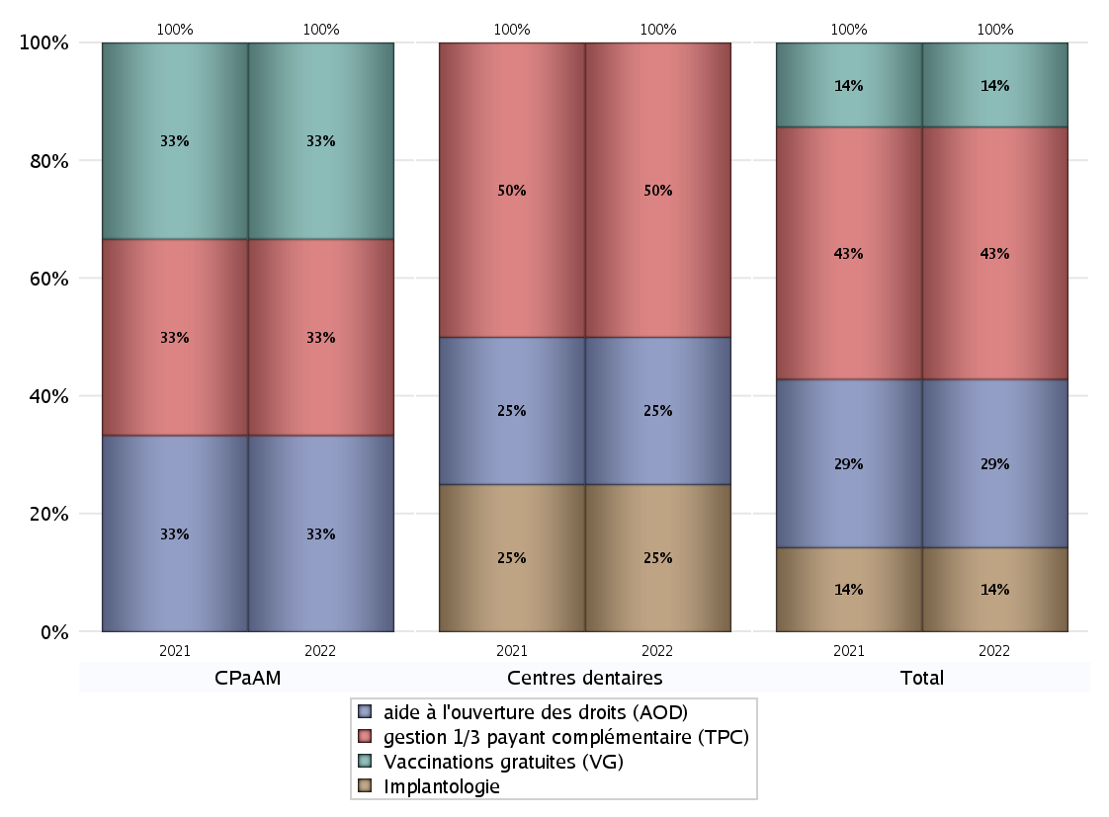
ACTIVITES SPECIFIQUES
 | centres médicaux |  |  | Centres de santé polyvalents sans auxiliaires médicaux CPsAM |  | Centres de santé polyvalents avec auxiliaires médicaux CPaAM |  | Total centres à activité médicale | Centres de santé dentaires |  |  | Centres de santé infirmiers |  | Grand Total | Dont centres de santé pluri professionnels
 | avec MG et avec auxiliaires médicaux | avec MG et sans auxiliaires médicaux | sans MG | avec MG | sans MG | avec MG | sans MG |  | avec MG et avec auxiliaires médicaux | avec MG et sans auxiliaires médicaux | sans MG | avec MG | sans MG
Prélèvement de biologie médicale (PBM) | 0 | 0 | 0 | 0 | 0 | 0 | 0 | 0 | 0 | 0 | 0 | 0 | 0 | 0 | 0
Sous total PBM | 0 |  |  | 0 |  | 0 |  |  | 0 |  |  | 0
Implantologie | 0 | 0 | 0 | 0 | 0 | 0 | 0 | 0 | 0 | 0 | 1 | 0 | 0 | 1 | 0
Sous total implanto | 0 |  |  | 0 |  | 0 |  |  | 1 |  |  | 0
aide à l'ouverture des droits (AOD) | 0 | 0 | 0 | 0 | 0 | 0 | 1 | 1 | 0 | 0 | 1 | 0 | 0 | 2 | 0
Sous total AOD | 0 |  |  | 0 |  | 1 |  |  | 1 |  |  | 0
gestion 1/3 payant complémentaire (TPC) | 0 | 0 | 0 | 0 | 0 | 0 | 1 | 1 | 0 | 0 | 2 | 0 | 0 | 3 | 0
Sous total TPC | 0 |  |  | 0 |  | 1 |  |  | 2 |  |  | 0
Présence d'un CLAT | 0 | 0 | 0 | 0 | 0 | 0 | 0 | 0 | 0 | 0 | 0 | 0 | 0 | 0 | 0
Sous total CLAT | 0 |  |  | 0 |  | 0 |  |  | 0 |  |  | 0
Présence d'un CeGIDD | 0 | 0 | 0 | 0 | 0 | 0 | 0 | 0 | 0 | 0 | 0 | 0 | 0 | 0 | 0
Sous total CeGIDD | 0 |  |  | 0 |  | 0 |  |  | 0 |  |  | 0
Présence d'un CPEF | 0 | 0 | 0 | 0 | 0 | 0 | 0 | 0 | 0 | 0 | 0 | 0 | 0 | 0 | 0
Sous total CPEF | 0 |  |  | 0 |  | 0 |  |  | 0 |  |  | 0
Présence d'un centre de PMI | 0 | 0 | 0 | 0 | 0 | 0 | 0 | 0 | 0 | 0 | 0 | 0 | 0 | 0 | 0
Sous total PMI | 0 |  |  | 0 |  | 0 |  |  | 0 |  |  | 0
Vaccinations gratuites (VG) | 0 | 0 | 0 | 0 | 0 | 0 | 1 | 1 | 0 | 0 | 0 | 0 | 0 | 1 | 0
Sous total VG | 0 |  |  | 0 |  | 1 |  |  | 0 |  |  | 0
Total | 0 |  |  | 0 |  | 3 |  | 3 | 4 |  |  | 0 |  | 7 | 0

